学校申込書
年度を数字のみで入力。
例：令和６年度⇒「6」
大会名・地区名はプルダウンから選択。

ドラッグ・アンド・ドロップはしないでください。
(計算式が壊れてしまいます！)
コピーアンドペーストは可能です。
 |  |  | 令和 6 年度 |  | 栃木県中学校 |  | 新人体育大会 |  |  | 卓球大会申込書 |  |  |  |  | 学校情報 |  |  |  |  |  |  |  |  | 提出の流れ
 |  |  |  |  |  |  |  |  |  |  |  |  |  |  | 地区名
 |  |  |  |  |  |  |  |  |  |  |  |  |  |  | 学校名 |  |  |  |  |  |  |  |  | ①印刷したものに職印を押して，スキャンしたＰＤＦ
男子 |  | 氏名 |  | ふりがな |  | 種別 学年 | 女子 |  | 氏名 |  | ふりがな |  | 種別 学年 |  | 学校名略称 |  |  |  |  |  |  |  |  |  |  | 学校情報
団体 |  | 姓 | 名 | 姓 | 名 |  | 団体 |  | 姓 | 名 | 姓 | 名 |  |  | 所在地 |  |  |  |  |  |  |  |  | ②エクセルデータ |  | 地区名
監督 |  |  |  |  |  |  | 監督 |  |  |  |  |  |  |  | 学校長名 |  |  |  |  |  | 職印 |  |  |  |  | 学校名
アドバイザー |  |  |  |  |  |  | アドバイザー |  |  |  |  |  |  |  |  |  |  |  |  |  |  |  |  | ①②のデータを以下のアドレスに送信 |  | 学校略称 |  | 中
選手 | 1 |  |  |  |  |  | 選手 | 1 |  |  |  |  |  |  |  |  |  |  |  |  |  |  |  |  |  | 所在地
 | 2 |  |  |  |  |  |  | 2 |  |  |  |  |  |  |  |  |  |  |  |  |  |  |  | tochigi.jhs.table.tennis@gmail.com |  | 学校長名 |  | 職印
 | 3 |  |  |  |  |  |  | 3 |  |  |  |  |  |  |  |  |  |  |  |  |  |  |  |  |  | 記載責任者
 | 4 |  |  |  |  |  |  | 4 |  |  |  |  |  |  |  |  |  |  |  |  |  |  |  |  |  | 学校TEL
 | 5 |  |  |  |  |  |  | 5 |  |  |  |  |  |  |  |  |  |  |  |  |  |  |  |  |  | 学校FAX |  |  | 学校長名 | 職印
 | 6 |  |  |  |  |  |  | 6 |  |  |  |  |  |  |  |  |  |  |  |  |  |  |  | 入力例
プルダウンから選択。
 | 7 |  |  |  |  |  |  | 7 |  |  |  |  |  |  |  |  |  |  |  |  |  |  |  |  |  |  |  |  | 記載責任者
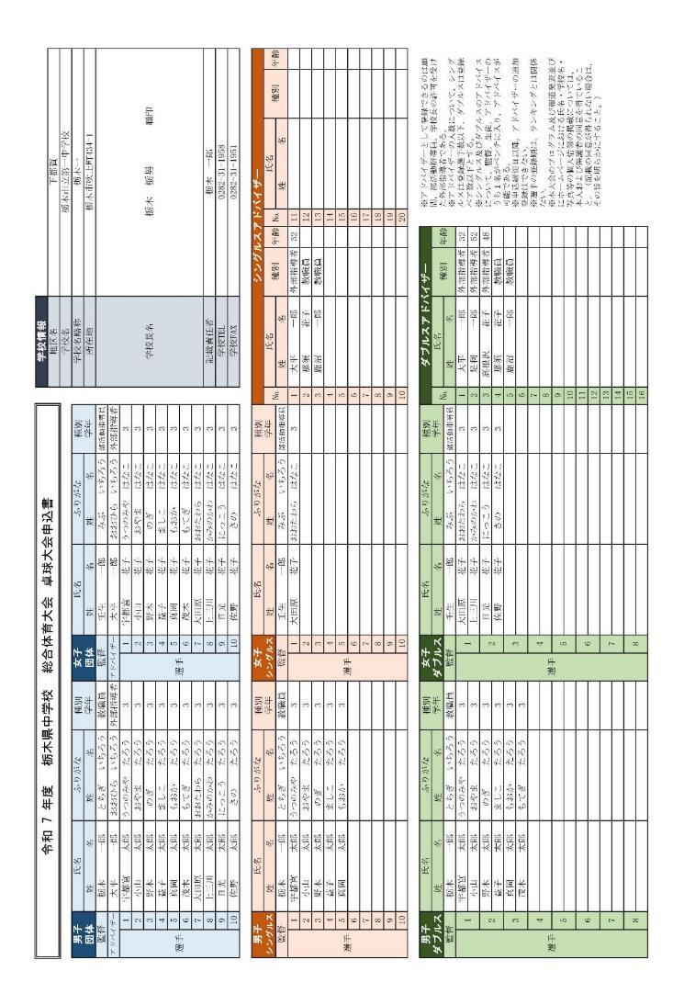
 | 8 |  |  |  |  |  |  | 8 |  |  |  |  |  |  | 記載責任者
 | 9 |  |  |  |  |  |  | 9 |  |  |  |  |  |  | 学校TEL |  |  |  |  |  |  |  |  |  |  | 学校情報 |  |  | ＴＥＬ
 | 10 |  |  |  |  |  |  | 10 |  |  |  |  |  |  | 学校FAX |  |  |  |  |  |  |  |  |  |  | 地区名
 |  |  |  |  |  |  |  |  |  |  |  |  |  |  |  |  |  |  |  |  |  |  |  |  |  | 学校名 |  |  | ＦＡＸ
男子 |  | 氏名 |  | ふりがな |  | 種別 学年 | 女子 |  | 氏名 |  | ふりがな |  | 種別 学年 | シングルスアドバイザー |  |  |  |  |  |  |  |  |  |  |  | 学校略称 |  | 中
シングルス |  | 姓 | 名 | 姓 | 名 |  | シングルス |  | 姓 | 名 | 姓 | 名 |  | № | 氏名 |  | 種別 | 年齢 | № | 氏名 |  | 種別 | 年齢 |  | 総合体育大会 | 所在地
監督 |  |  |  |  |  |  | 監督 |  |  |  |  |  |  |  | 姓 | 名 |  |  |  | 姓 | 名 |  |  |  | 新人体育大会 | 学校長名 | 職印
選手 | 1 |  |  |  |  |  | 選手 | 1 |  |  |  |  |  | 1 |  |  |  |  | 11
 | 2 |  |  |  |  |  |  | 2 |  |  |  |  |  | 2 |  |  |  |  | 12 |  |  |  |  |  | 男子 | 記載責任者
 | 3 |  |  |  |  |  |  | 3 |  |  |  |  |  | 3 |  |  |  |  | 13 |  |  |  |  |  | 女子
ＴＥＬとＦＡＸはハイフンを入力。
 | 4 |  |  |  |  |  |  | 4 |  |  |  |  |  | 4 |  |  |  |  | 14 |  |  |  |  |  |  | ＴＥＬ
 | 5 |  |  |  |  |  |  | 5 |  |  |  |  |  | 5 |  |  |  |  | 15 |  |  |  |  |  | 宇河
 | 6 |  |  |  |  |  |  | 6 |  |  |  |  |  | 6 |  |  |  |  | 16 |  |  |  |  |  | 鹿沼 | ＦＡＸ
 | 7 |  |  |  |  |  |  | 7 |  |  |  |  |  | 7 |  |  |  |  | 17 |  |  |  |  |  | 日光
 | 8 |  |  |  |  |  |  | 8 |  |  |  |  |  | 8 |  |  |  |  | 18 |  |  |  |  |  | 芳賀
プルダウンから選択。
 | 9 |  |  |  |  |  |  | 9 |  |  |  |  |  | 9 |  |  |  |  | 19 |  |  |  |  |  | 下都賀
 | 10 |  |  |  |  |  |  | 10 |  |  |  |  |  | 10 |  |  |  |  | 20 |  |  |  |  |  | 塩谷
外部指導者は年齢を入力。
 |  |  |  |  |  |  |  |  |  |  |  |  |  |  |  |  |  |  |  |  |  |  |  |  | 那須
男子 |  | 氏名 |  | ふりがな |  | 種別 学年 | 女子 |  | 氏名 |  | ふりがな |  | 種別 学年 | ダブルスアドバイザー |  |  |  |  |  | ※アドバイザーとして登録できるのは顧問，部活動指導員，学校長の許可を受けた外部指導者である。 ※アドバイザーの人数について，シングルスは登録選手数以下，ダブルスは登録ペア数以下とする。 ※シングルス及びダブルスのアドバイスについて，監督，生徒，アドバイザーのうち１名がベンチに入り，アドバイスが可能である。 ※申込締切日以降，アドバイザーの追加登録はできない。 ※選手の登録順は，ランキングとは関係ない。 ※本大会のプログラム及び報道発表並びにホームページにおける氏名・学校名・写真等の個人情報の掲載については， 本人および保護者の同意を得ていること。（記載の同意が得られない場合は，その旨を明らかにすること。） |  |  |  |  | 南那須
ダブルス |  | 姓 | 名 | 姓 | 名 |  | ダブルス |  | 姓 | 名 | 姓 | 名 |  | № | 氏名 |  | 種別 | 年齢 |  |  |  |  |  |  | 佐野
監督 |  |  |  |  |  |  | 監督 |  |  |  |  |  |  |  | 姓 | 名 |  |  |  |  |  |  |  |  | 足利
選手 | 1 |  |  |  |  |  | 選手 | 1 |  |  |  |  |  | 1
 |  |  |  |  |  |  |  |  |  |  |  |  |  | 2 |  |  |  |  |  |  |  |  |  |  | 3
 | 2 |  |  |  |  |  |  | 2 |  |  |  |  |  | 3 |  |  |  |  |  |  |  |  |  |  | 2
 |  |  |  |  |  |  |  |  |  |  |  |  |  | 4 |  |  |  |  |  |  |  |  |  |  | 1
プルダウンから選択。
 | 3 |  |  |  |  |  |  | 3 |  |  |  |  |  | 5 |  |  |  |  |  |  |  |  |  |  | 9
 |  |  |  |  |  |  |  |  |  |  |  |  |  | 6 |  |  |  |  |  |  |  |  |  |  | 8
 | 4 |  |  |  |  |  |  | 4 |  |  |  |  |  | 7 |  |  |  |  |  |  |  |  |  |  | 7
 |  |  |  |  |  |  |  |  |  |  |  |  |  | 8
 | 5 |  |  |  |  |  |  | 5 |  |  |  |  |  | 9 |  |  |  |  |  |  |  |  |  |  | 教職員
 |  |  |  |  |  |  |  |  |  |  |  |  |  | 10 |  |  |  |  |  |  |  |  |  |  | 部活動指導員
 | 6 |  |  |  |  |  |  | 6 |  |  |  |  |  | 11 |  |  |  |  |  |  |  |  |  |  | 外部指導者
 |  |  |  |  |  |  |  |  |  |  |  |  |  | 12
 | 7 |  |  |  |  |  |  | 7 |  |  |  |  |  | 13
 |  |  |  |  |  |  |  |  |  |  |  |  |  | 14
 | 8 |  |  |  |  |  |  | 8 |  |  |  |  |  | 15
 |  |  |  |  |  |  |  |  |  |  |  |  |  | 16

プルダウンから選択。

